Membership Func
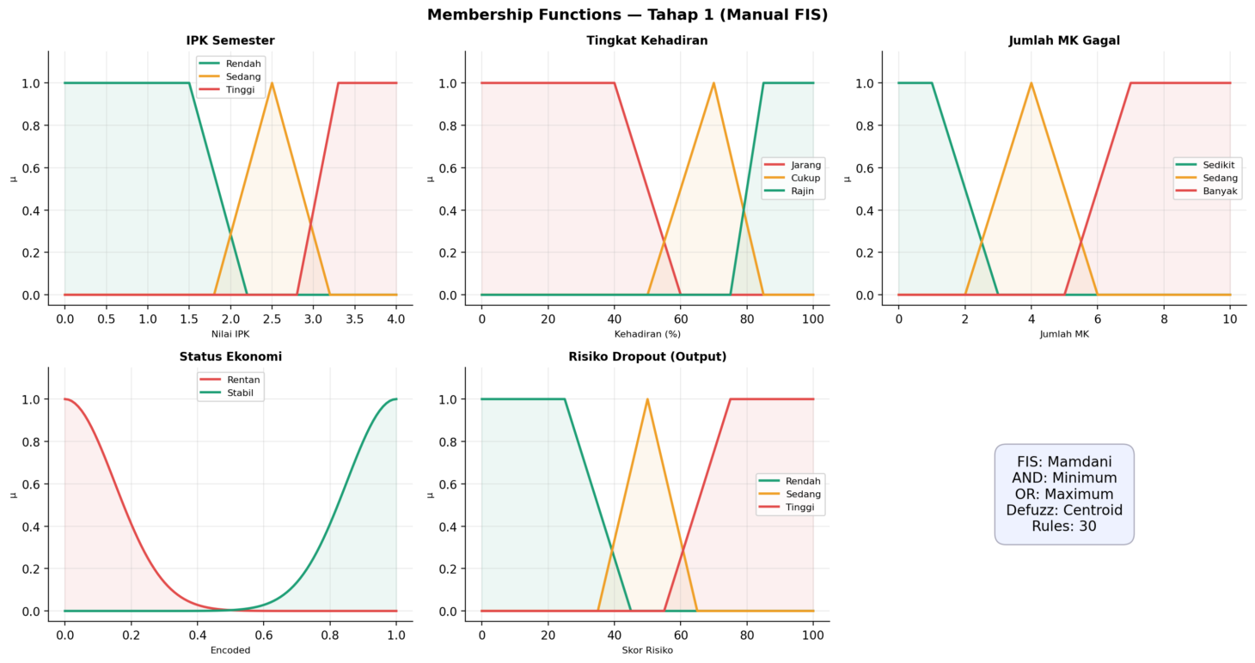
MEMBERSHIP FUNCTIONS — Manual FIS (Mamdani)
# | Variabel | Label Linguistik | Tipe MF | Param a | Param b | Param c | Param d / σ | Keterangan
1 | IPK Semester | Rendah | Trapesium | 0 | 0 | 1.5 | 2.2 | Zona datar di 0–1.5 (IPK sangat rendah pasti masuk)
2 | IPK Semester | Sedang | Segitiga | 1.8 | 2.5 | 3.2 | — | Transisi simetris di area abu-abu 1.8–3.2
3 | IPK Semester | Tinggi | Trapesium | 2.8 | 3.3 | 4 | 4 | Threshold 3.3 = standar minimum beasiswa Unpad
4 | Tingkat Kehadiran | Jarang | Trapesium | 0 | 0 | 40 | 60 | 0–40% pasti jarang; transisi 40–60%
5 | Tingkat Kehadiran | Cukup | Segitiga | 50 | 70 | 85 | — | Puncak di 70% (kehadiran moderat)
6 | Tingkat Kehadiran | Rajin | Trapesium | 75 | 85 | 100 | 100 | Batas 75% = ambang minimum akademik resmi
7 | Jumlah MK Gagal | Sedikit | Trapesium | 0 | 0 | 1 | 3 | 0 gagal = sedikit; transisi mulai 1 MK (sensitif)
8 | Jumlah MK Gagal | Sedang | Segitiga | 2 | 4 | 6 | — | Zona 2–6 MK gagal, puncak di 4
9 | Jumlah MK Gagal | Banyak | Trapesium | 5 | 7 | 10 | 10 | ≥7 MK gagal pasti 'Banyak'
10 | Status Ekonomi | Rentan | Gaussian | 0 | — | — | 0.15 | σ=0.15; centered di 0 (rentan)
11 | Status Ekonomi | Stabil | Gaussian | 1 | — | — | 0.15 | σ=0.15; centered di 1 (stabil)
12 | Risiko Dropout | Rendah | Trapesium | 0 | 0 | 25 | 45 | Skor 0–25 pasti Rendah; transisi 25–45
13 | Risiko Dropout | Sedang | Segitiga | 35 | 50 | 65 | — | Puncak di 50; batas Sedang 35–65
14 | Risiko Dropout | Tinggi | Trapesium | 55 | 75 | 100 | 100 | Skor ≥75 pasti Tinggi; defuzz: Centroid

KETERANGAN PARAMETER MF
Segitiga (trimf) | a=kaki kiri, b=puncak, c=kaki kanan, d=—
Trapesium (trapmf) | a=kaki kiri bawah, b=plateau kiri, c=plateau kanan, d=kaki kanan bawah
Gaussian (gaussmf) | a=mean (pusat kurva), σ=standar deviasi (lebar kurva)

